Solicitud gráfica
 | Área: | Ciencias Naturales |  |  | Fecha:
 | Grado: | 11
 | Título del tema: | Las funciones oxigenadas |  |  | ¿Cuaderno de estudio o recurso? | Recurso
 | Editor: | Lyz Bernal |  |  | Motor del recurso | M5A

 | Código guión o recurso: | CN_11_12_REC270 | ← Para determinar este código, visite la hoja de Ayuda
 |  |  |  |  | ESPECIFICACIÓN DE ARCHIVOS A ENTREGAR
Núm. | Archivo Shutterstock o ruta en web | Imagen para: | Tipo | Ubicación de la imagen en el recurso M5A | Nombre imagen SMALL | Tamaño imagen SMALL | Nombre imagen ZOOM | Tamaño imagen ZOOM | Descripción | Observaciones
IMG01 | Ver descripción y observaciones | Recurso M5A | Ilustración | Contenido | CN_11_12_REC270_IMG01n.png | 286 x 286 px | CN_11_12_REC270_IMG01a.png | 500 x 500 px |  | Realizar ilustración igual a imagen guía
IMG02 | 159232211 | Recurso M5A | Fotografía | Contenido | CN_11_12_REC270_IMG02n.png | 286 x 286 px | CN_11_12_REC270_IMG02a.png | 500 x 500 px | 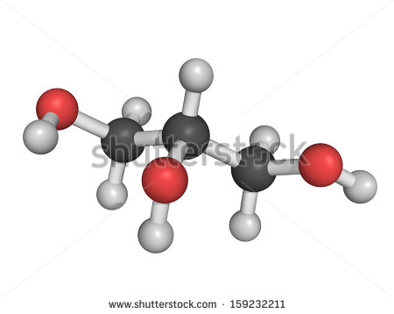
IMG03 | 128896982 | Recurso M5A | Fotografía | Contenido | CN_11_12_REC270_IMG03n.png | 286 x 286 px | CN_11_12_REC270_IMG03a.png | 500 x 500 px | 
IMG04 | Ver descripción y observaciones | Recurso M5A | Ilustración | Contenido | CN_11_12_REC270_IMG04n.png | 286 x 286 px | CN_11_12_REC270_IMG04a.png | 500 x 500 px |  | Realizar ilustración igual a imagen guía
IMG05 | Ver descripción y observaciones | Recurso M5A | Ilustración | Contenido | CN_11_12_REC270_IMG05n.png | 286 x 286 px | CN_11_12_REC270_IMG05a.png | 500 x 500 px |  | Realizar ilustración igual a imagen guía
IMG06 | Ver descripción y observaciones | Recurso M5A | Ilustración | Contenido | CN_11_12_REC270_IMG06n.png | 286 x 286 px | CN_11_12_REC270_IMG06a.png | 500 x 500 px |  | Realizar ilustración igual a imagen guía
IMG07 | 334468904 | Recurso M5A | Ilustración | Contenido | CN_11_12_REC270_IMG07n.png | 286 x 286 px | CN_11_12_REC270_IMG07a.png | 500 x 500 px | 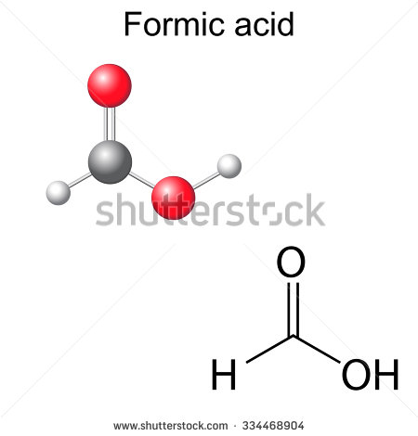 | Reemplazar Formic acid por Ácido metanoico
IMG08 | 370707962 | Recurso M5A | Fotografía | Contenido | CN_11_12_REC270_IMG08n.png | 286 x 286 px | CN_11_12_REC270_IMG08a.png | 500 x 500 px | 
IMG09 | Ver descripción y observaciones | Recurso M5A | Ilustración | Contenido | CN_11_12_REC270_IMG09n.png | 286 x 286 px | CN_11_12_REC270_IMG09a.png | 500 x 500 px |  | Realizar ilustración igual a imagen guía
IMG10 | Ver descripción y observaciones | Recurso M5A | Ilustración | Contenido | CN_11_12_REC270_IMG10n.png | 286 x 286 px | CN_11_12_REC270_IMG10a.png | 500 x 500 px |  | Realizar ilustración igual a imagen guía

